PA19 BOOR
NE MODIFIEZ QUE LES CASES SURLIGNEES EN JAUNE
 | RAPPORT DE PESEE DU |  |  | 2019-03-01
Aéronef concerné: PIPER PA 19 / F-BOOR
Masse maxi 681 kg
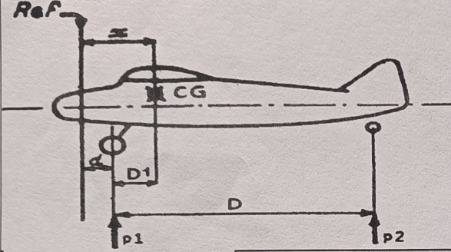
 |  | Mise à niveau: | Plombage vertical au repère
 |  | Référence: | Bord d'attaque de l'aile
 |  | d = (m) | 0.069
 |  | D = (m) | 5.1
 |  | Distance du C.G | Formule | Résultat
 |  | aux roues principales | D1 = [( p2 x D ) / M] | 0.376
 |  | à la référence | X = d+D1 | 0.445
CORRECTION | Masse(kg) | Moment | Masse à vide (Kg)
Masse mesurée | 461 | 205.209 | Position | Masse nette (Kg)
 |  |  | Roue Gauche | 213
Carburant Ailes | 0 | 0.000 | Roue Droite | 214
 |  |  | Roue Arrière (P2) | 34
Masse à vide corrigée | 461 | 205.209 | Masse mesurée | 461
 | Litres | Masse (kg) | Bras de levier (m) | Moment (m.kg)
Avion vide |  | 461.000 | 0.445 | 205.209
Pilote (place AV) |  | 77.000 | 0.280 | 21.560
Passager (place AR) |  | 60.000 | 0.940 | 56.400
Bagages |  | 0.000 | 1.450 | 0.000
Carburant | 129 | 92.880 | 0.609 | 56.564
Total départ |  | 690.880 | 0.492 | 339.733

 | <== Centrage AV |  |  |  | Avion vide
0.290 | 500.000 kg | 0.492 | 691 kg
0.290 | 540.000 kg
0.350 | 681.000 kg
0.530 | 681.000 kg
0.530 | 500.000 kg
 |  |  |  |  | Trop lourd ! | de 9.9 kg

Visa: |  | Pesée Précédente: | 2007-08-01 | 446.0Kg
(limites d'impression)
Attention : les pesées ne sont pas toujours faîtes dans les mêmes conditions
Ici l'avion "vide" ne contient que ses instruments et son huile, pas d'essence.

Pour éviter la destruction intempestive des formules, cette feuille est "protégée"
Pour supprimer cette protection faire : "Outils", "Protection", "Ôter la protection de la feuille"

 | Zone de travail ; ne pas toucher
 | zones à saisir
 |  | Bras de levier | Masse
 | Avion type | PIPER PA 19
 | Avion immat | F-BOOR
 | Date pesée | 2019-03-01
 | N° série
 | Niveau | Plombage vertical au repère
 | Réf | Bord d'attaque de l'aile
 | d | 0.069
 | D | 5.1
 | Roue G | 213
 | Roue D | 214
 | Roue AR | 34
Pesée | Ex Pesée
 | AV bas | 0.290 | 500.000 kg
 | AV haut | 0.290 | 540.000 kg
 | MOYEN | 0.350 | 681.000 kg
 | AR haut | 0.530 | 681.000 kg
 | AR bas | 0.530 | 500.000 kg
 | Calcul | 0.492 | 691 kg
 | Poids max |  | 681 kg
 | Pilote AV | 0.28
 | Passager AR | 0.940
 | Bagages | 1.450
 | Essence | 0.609

